Planilha1
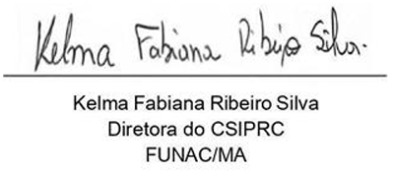
CONTROLE DE VIAGENS - DIÁRIAS TRAMITANDO NO SISTEMA SEI (NOVEMBRO/DEZEMBRO 2025)
Nº | SERVIDORES | DATA DA VIAGEM | ADOLESCENTE | DESTINO | Nº DO PROCESSO | OBSERVAÇÃO SOBRE AS DIÁRIAS | STATUS
1
2
3
4
5
6
7
8
9
10
11
12
13
14

